Mo hinh
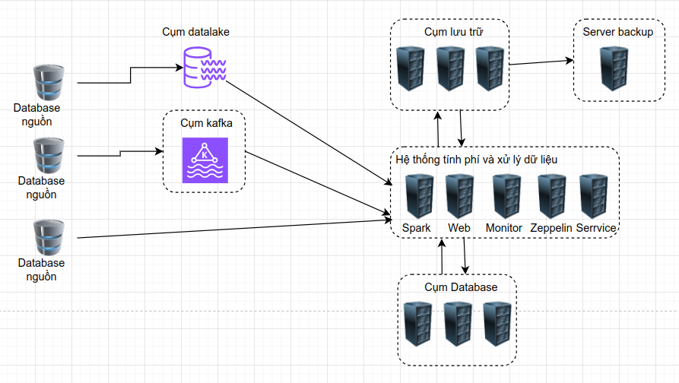
2.1 Mô hình Vật lý hệ thống
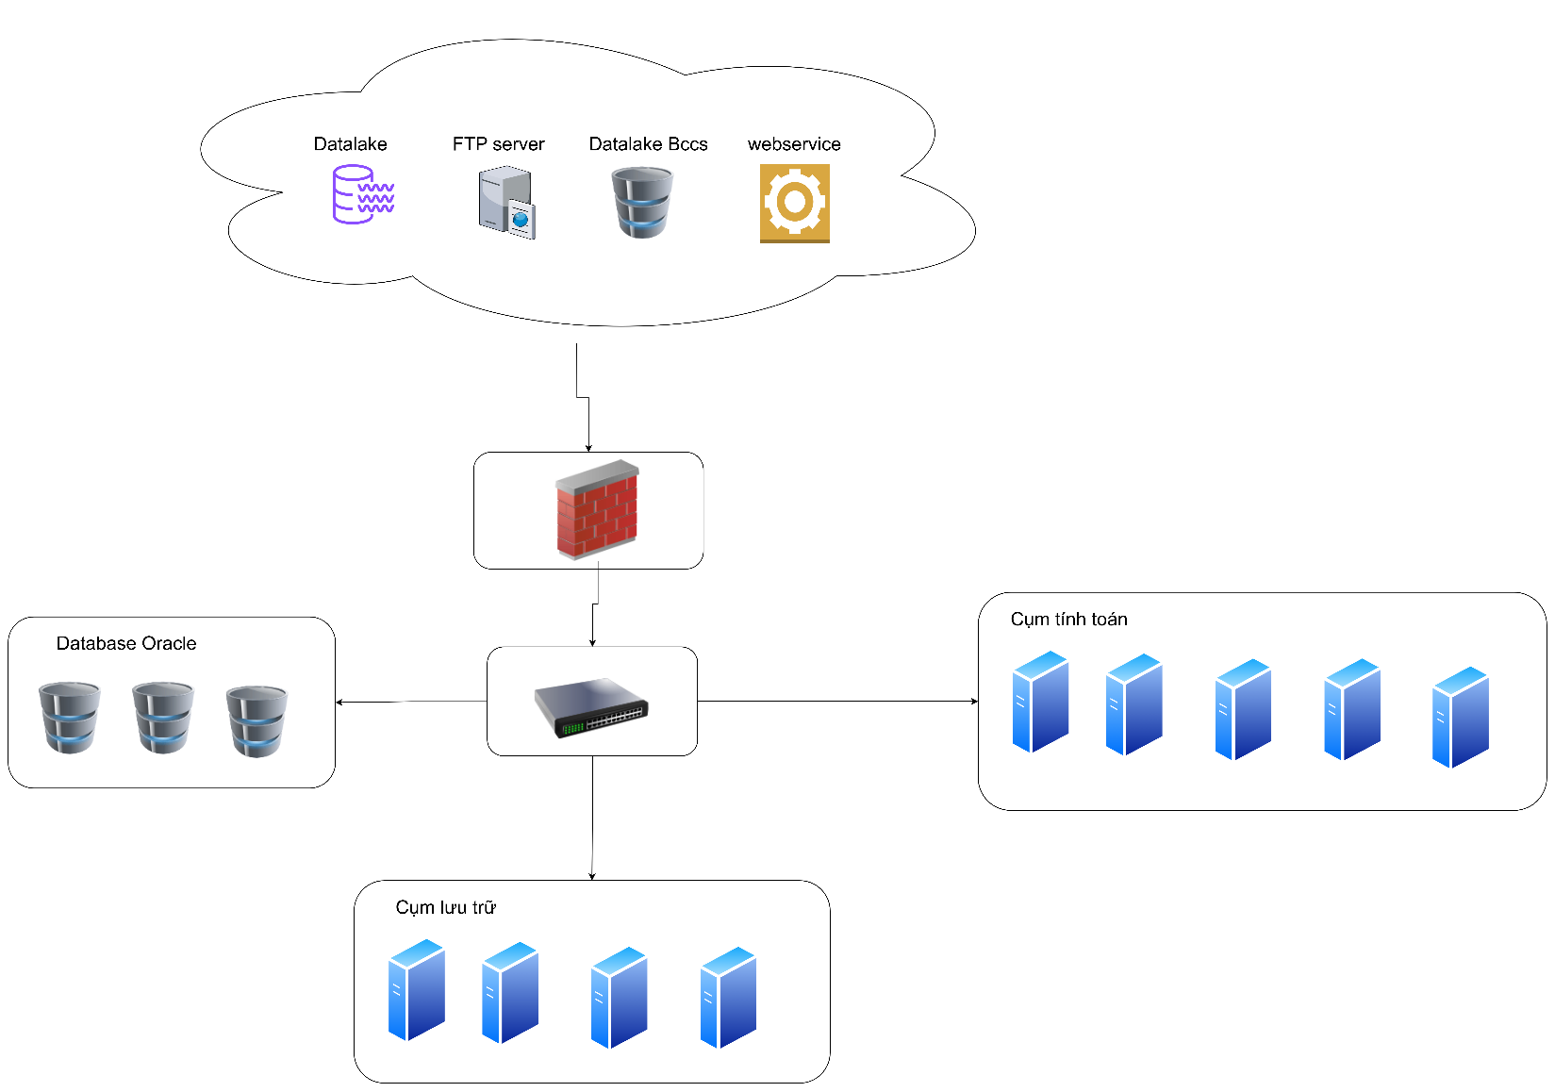

2.2 Mô hình tổng quan hệ thống

